关系图
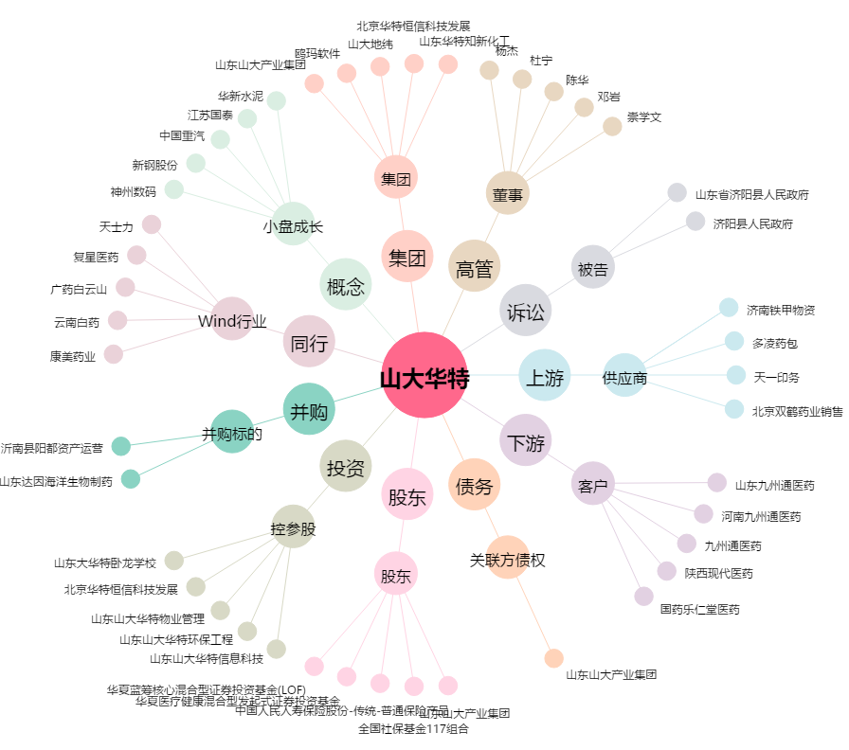
山大华特[000915.SZ] - 关系概览图

